LCC invulblad
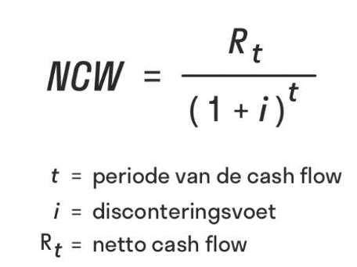
Invulblad LCC rwzi Gaarkeuken |  |  |  |  |  | Geel: invulvelden
Betreft locatie | RWZI Gaarkeuken |  |  |  |  | Groen: berekende velden
Naam inschijver | inschrijver 1 |  |  |  |  | Blauw: vaste gegevens
Disconteringsvoet | 2% |  |  |  |  | Rood: fout, corrigeer invoer!
Planperiode | 40 jaar |  |  |  |  | Uitleg over dit invulblad vindt u in de "Toelichting invulblad LCC"
LCC periode | 5 jaar
Tarieven medewerkers NZV (operators, monteurs) | € 69,-
Beheerkosten ( uitgaven beheer & bediening rwzi ) | € 80,000.00
Plafondprijs investering: | € 17,500,000.00
Plafondprijs incl. exploitatie (investering + exploitatie): | € 21,500,000.00

Inschrijfprijs (investering)
Bestaande uit:
Ontwerp, realisatie, opstart, t/m eind oplevering
Onderhoudstermijn (12 mnd)

Inschrijfprijs (investering + exploitatie) (NCW LCC) | € 377,076.76

 | Energieverbruik p. jaar [ kWh ] | Prijs [ €/kWh ] | uitgaven per jaar [ € ]
Energie (electrische energie) |  | 0.17 | -

Uitgaven slibverwerking | hoeveelheid [m3/ jaar] | Prijs [ €/m3 ] | uitgaven per jaar [ € ]
Slibtransport per as |  | 4.76 | -
Verwerking op centrale slibverwerking Garmerwolde | hoeveelheid [ton ds / jaar] | Prijs [ €/ton ds]
Ingedikt primair slib |  | 586.85 | -
Ingedikt secundair slib |  | 734.67 | -
Totaal uitgaven slibverwerking |  |  | -

Netto contante waarde over 5 jaar
jaar | Investering | Uitgaven onderhoud | Beheer& Bedienings uitgaven | Energiekosten | Uitgaven slibverwerking. (transport en verwerking) | Sommatie uitgaven per jaar | Netto contante waarde
0 | € 0.00 |  |  |  |  | € - | € -
1 |  | € - | € 80,000.00 | € - | € - | € 80,000.00 | € 78,431.37
2 |  | € - | € 80,000.00 | € - | € - | € 80,000.00 | € 76,893.50
3 |  | € - | € 80,000.00 | € - | € - | € 80,000.00 | € 75,385.79
4 |  | € - | € 80,000.00 | € - | € - | € 80,000.00 | € 73,907.63
5 |  | € - | € 80,000.00 | € - | € - | € 80,000.00 | € 72,458.46
Totaal Inschrijfprijs (investering + exploitatie) (NCW investering + exploitatie 5j) |  |  |  |  |  |  | € 377,076.76

Voor het berekenen van NCW wordt gebruik gemaakt van onderstaande formule

